Formato catalogo
NUMERO | CODIGO | FOTO_ESTAMPILLAS | DESCRIPCION_ESTAMPILLA | NRO_ESTAMPILLAS | CATEGORIA | NUMERO_DE_CATALOGO | TIPO | ANIO | GRUPO | TITULO_DE_LA_SERIE | VALOR_FACIAL | TIPO_MONEDA_VALOR_FACIAL | VALOR_CATALOGO_NUEVO | VALOR_DEL_CATALOGO_USADO | MONEDA_VALOR_CATALOGO_NUEVO_USADO | VARIANTES_ERRORES | FOTO_VARIANTES_ERRORES
1 | 821fbe98-2b51-42c6-bcfc-464e160e3070 | 
2 | 7dc454c6-927d-4392-9646-c5713b011394 | 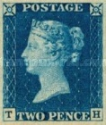
3 | a321bbce-7e86-4af8-a0cf-ec678b42e93f | 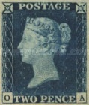
4 | 65203068-ba24-4a71-8e3c-cfb4177b988b | 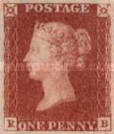
5 | 17aa562e-89ee-459e-bd84-f31d5128947b | 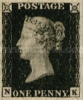
6 | ce120bc4-c8a3-441b-9efb-62717de08027 | 